상품제안서
펭귄 멀티 병따개오프너 1P | 상품코드: S44327

 |  |  |  |  |  |  | 02-713-8555 | www.synergygift.co.kr
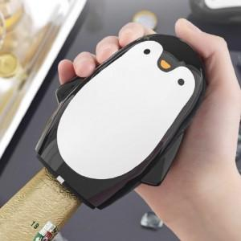 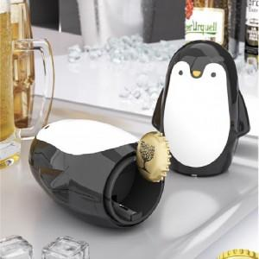 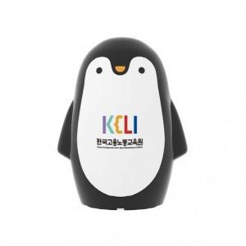

【상세/제작정보】

【인쇄/포장옵션】 | DTF컬러 / OPP(비닐)

【공급단가】 | 수량 | 200~ | 500~ | 1,000~ | 3,000~ | 10,000~
*VAT별도 | 단가 | 2,480원 | 2,360원 | 2,280원 | 2,220원 | 2,120원

【상품 URL】 | https://www.synergygift.co.kr:443/src/goods_detail.php?gdno=44327

